手順
AWSログコンソール確認手順書

【作業概要説明】
本手順はAWSログコンソール確認を実施する手順である。

【操作対象】
AWS CloudWatch コンソール

【操作担当者】
ISIDサービスデスク担当者

【作業端末】
本番・研修・開発環境：AWSコンソール管理端末

番号 | 操作項目 | 操作方法 | 確認方法 | チェック | 開始時間 | 終了時間 | 作業担当者 | 作業確認者 | 備考
1 | 端末ログイン | ■本番・研修・開発環境 AWSコンソール管理端末→AWSコンソール ＃作業用のロールはAWS管理コンソールの「保守運用用アカウント」を利用する。 | 左記ログインにおいてエラーが発生しないこと。 | □
2 | AWSコンソールからCloudWatchサービスを開く | AWSコンソール検索窓に「CloudWatch」と入力し、CloudWatch画面を開く。 |  | □
3 | ログの検索-イベント指定 | 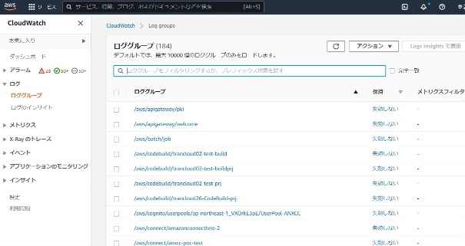 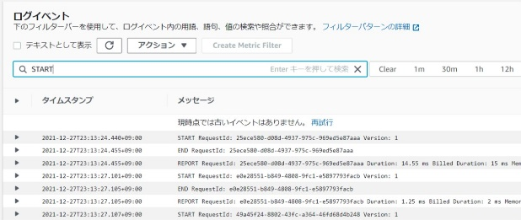 左ペインからロググループを選択し、一覧のロググループから調査対象となるロググループを選択する。 以下、横浜銀行のAuroraDB監査ログの検索方法を記載する。 ロググループ：wc-prod-tky-db-CloudWatchLogs-loggrp 調査対象となるログストリームをクリックする。 イベントフィルターボックス内に検索したいイベントを入力し、エンターを押す。（ここでは文字列「AUIDT」を検索） | 検索結果のログが表示されることを確認する。 ※各行毎のロググループの情報は以下のファイルを参照のこと。 横浜銀行： 別紙_運用手順書用サービス設定値一覧_横浜銀行.xlsx CloudWatchシート 東日本銀行 別紙_運用手順書用サービス設定値一覧_東日本銀行.xlsx CloudWatchシート | □
4 | ログの検索-日付指定 | 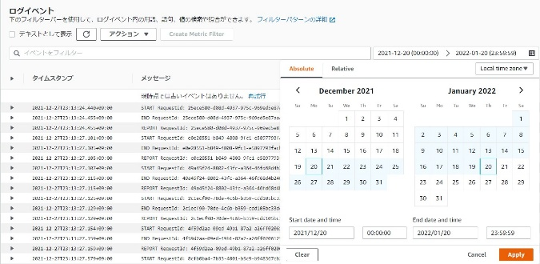 上記でイベントフィルタした監査ログをさらに日付指定でフィルタする場合は以下の手順を実施する。 ・イベントフィルターボックスの右側にある「Custom」ボタンを押す。 ・「Absolute」タブを移動し、ログの表示したい日付の期間を「Start date and time」と「End date and time」にカレンダーから選択し、入力する。 ・「Apply」ボタンを押す。 | 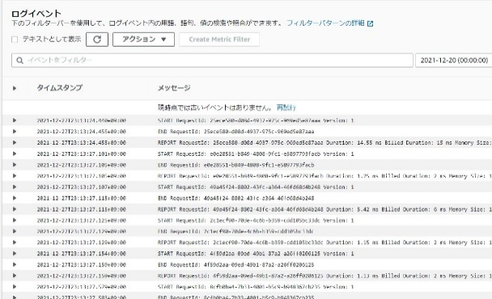 検索結果のログが表示されることを確認する。 ※各行毎のロググループの情報は以下のファイルを参照のこと。 横浜銀行： 別紙_運用手順書用サービス設定値一覧_横浜銀行.xlsx CloudWatchシート 東日本銀行 別紙_運用手順書用サービス設定値一覧_東日本銀行.xlsx CloudWatchシート | □
5 | ログのエクスポート | 対象のログをエクスポートする場合は以下の手順にて行う。 ・対象のログストリームを選択後、画面上部の「アクション」-「検索結果をダウンロード（CSV）」を選択する。 | ファイルがブラウザ上からCSVファイルとしてダウンロードされたことを確認する。 ※取得したファイルを持ち出し・保管する場合はZIP暗号化を行う。 | □
6 | AWSコンソールの終了 端末ログオフ | ブラウザを閉じてAWSコンソールを終了し、各環境ごと以下の手順を実施する。 ■本番・研修・開発環境 AWSコンソール管理端末からログオフを実施する。 | AWSコンソールの終了および、AWSコンソール管理端末からのログオフを確認する。 | □

